关系图
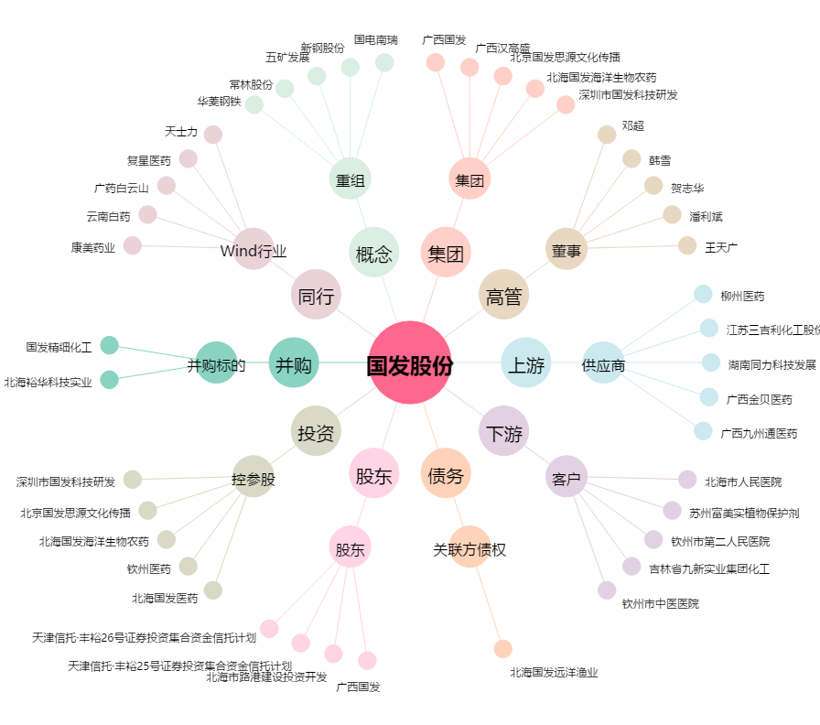
国发股份[600538.SH] - 关系概览图

